Flex direction
 | Flex direction quyết định cách bố trí các flex item trong flex container như thế nào. Nói đúng hơn là nó quyết định các hướng của trục
 | MAIN AXIS bởi vì các flex item bên trong được bố trí theo trục MAIN AXIS.
 | Nó có các giá trị là row, row-reverse, column, column-reverse và giá trị mặc định là row

構成
 | 1.Intro-setup
 | 2.Flex-Container
 |  | 1.Display-flex
 |  | 2.Flex-direction |  |  | → | new
 |  |  | css
 |  |  |  | style.css
 |  |  | index.html |  | → | code

①default
 | flexbox\2.Flex-Container\2.Flex-direction\index.html
 | <!DOCTYPE html>
 | <html lang="en">
 | <head>
 | <meta charset="UTF-8" />
 | <meta name="viewport" content="width=device-width, initial-scale=1.0" />
 | <title>Flexbox</title>
 | <link rel="stylesheet" href="css/style.css" />

 | <style>
 | .container { |  |  |  |  |  | → | Ko khai báo gì cho flex-direction có nghĩa là nó nhận giá trị default là row. Lúc này thì trục MAIN AXIS
 | display: flex; |  |  |  |  |  |  | Các flex item sẽ được bố trí từ trái sang phải(1,2 3..)
 | }
 | </style>
 | </head>

 | <body>
 | <div class="container">
 | <div class="box box-1">1</div>
 | <div class="box box-2">2</div>
 | <div class="box box-3">3</div>
 | <div class="box box-4">4</div>
 | <div class="box box-5">5</div>
 | </div>
 | </body>
 | </html>

 | flexbox\2.Flex-Container\2.Flex-direction\index.html
 | <!DOCTYPE html>
 | <html lang="en">
 | <head>
 | <meta charset="UTF-8" />
 | <meta name="viewport" content="width=device-width, initial-scale=1.0" />
 | <title>Flexbox</title>
 | <link rel="stylesheet" href="css/style.css" />

 | <style>
 | .container {
 | display: flex;
 | flex-direction: row;
 | }
 | </style>
 | </head>

 | <body>
 | <div class="container">
 | <div class="box box-1">1</div>
 | <div class="box box-2">2</div>
 | <div class="box box-3">3</div>
 | <div class="box box-4">4</div>
 | <div class="box box-5">5</div>
 | </div>
 | </body>
 | </html>

②row-reverse
 | flexbox\2.Flex-Container\2.Flex-direction\index.html
 | <!DOCTYPE html>
 | <html lang="en">
 | <head>
 | <meta charset="UTF-8" />
 | <meta name="viewport" content="width=device-width, initial-scale=1.0" />
 | <title>Flexbox</title>
 | <link rel="stylesheet" href="css/style.css" />

 | <style>
 | .container {
 | display: flex;
 | flex-direction: row-reverse; |  |  |  |  |  | → | Trục main axis sẽ được bố trí từ phải sang trái. Các flex item bên trong cũng được bố trí
 | } |  |  |  |  |  |  | lần lượt từ phải sang trái(1,2 3..)
 | </style>
 | </head>

 | <body>
 | <div class="container">
 | <div class="box box-1">1</div>
 | <div class="box box-2">2</div>
 | <div class="box box-3">3</div>
 | <div class="box box-4">4</div>
 | <div class="box box-5">5</div>
 | </div>
 | </body>
 | </html>

③column
 | flexbox\2.Flex-Container\2.Flex-direction\index.html
 | <!DOCTYPE html>
 | <html lang="en">
 | <head>
 | <meta charset="UTF-8" />
 | <meta name="viewport" content="width=device-width, initial-scale=1.0" />
 | <title>Flexbox</title>
 | <link rel="stylesheet" href="css/style.css" />

 | <style>
 | .container {
 | display: flex;
 | flex-direction: column; |  |  |  |  |  | → | Trục main axis sẽ được bố trí từ trên xuống dưới. Các flex item bên trong cũng được bố trí
 | } |  |  |  |  |  |  | lần lượt từ trên xuống dưới(1,2 3..)
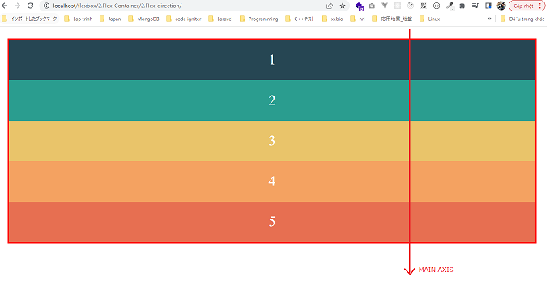
 | </style>
 | </head>

 | <body>
 | <div class="container">
 | <div class="box box-1">1</div>
 | <div class="box box-2">2</div>
 | <div class="box box-3">3</div>
 | <div class="box box-4">4</div>
 | <div class="box box-5">5</div>
 | </div>
 | </body>
 | </html>

④column-reverse
 | flexbox\2.Flex-Container\2.Flex-direction\index.html
 | <!DOCTYPE html>
 | <html lang="en">
 | <head>
 | <meta charset="UTF-8" />
 | <meta name="viewport" content="width=device-width, initial-scale=1.0" />
 | <title>Flexbox</title>
 | <link rel="stylesheet" href="css/style.css" />

 | <style>
 | .container {
 | display: flex;
 | flex-direction: column-reverse; |  |  |  |  |  | → | Trục main axis sẽ được bố trí từ dưới lên trên. Các flex item bên trong cũng được bố trí
 | } |  |  |  |  |  |  | lần lượt từ dưới lên trên(1,2 3..)
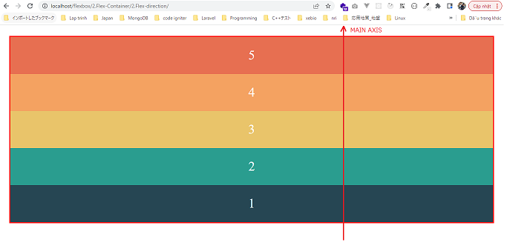
 | </style>
 | </head>

 | <body>
 | <div class="container">
 | <div class="box box-1">1</div>
 | <div class="box box-2">2</div>
 | <div class="box box-3">3</div>
 | <div class="box box-4">4</div>
 | <div class="box box-5">5</div>
 | </div>
 | </body>
 | </html>

Flex wrap
 | Khi có nhiều flex item bên trong và trong trường hợp tổng số chiều dài của các flex item này dài hơn chiều dài của browser bên ngoài
 | thì flex-wrap sẽ quyết định tất cả các flex item bên trong chỉ nằm trên 1 dòng(scroll bar nằm ngang sẽ xuất hiện), chiều dài của flex contain bên
 | ngoài là cố định bởi chiều rộng của browser, trong trường hợp này các flex item bên trong sẽ tràn ra ngoài flex contain. flex-wrap cũng có thể
 | thiết lập để cho các flex item tự động xuống dòng
 | Nó có các giá trị là nowrap, wrap, wrap-reverse. Giá trị mặc định là nowrap

構成
 | 1.Intro-setup
 | 2.Flex-Container
 |  | 1.Display-flex
 |  | 2.Flex-direction
 |  | 3.Flex-wrap |  |  | → | new
 |  |  | css
 |  |  |  | style.css
 |  |  | index.html |  | → | code

①default
 | flexbox\2.Flex-Container\3.Flex-wrap\index.html
 | <!DOCTYPE html> |  |  |  |  |  |  | Lúc chưa co trình duyệt thì chiều dài flex contain vẫn đủ
 | <html lang="en">
 | <head>
 | <meta charset="UTF-8" />
 | <meta name="viewport" content="width=device-width, initial-scale=1.0" />
 | <title>Flexbox</title>
 | <link rel="stylesheet" href="css/style.css" />

 | <style>
 | .container { |  |  |  |  |  | → | Ko khai báo gì cho flex-wrap thì có nghĩa là giá trị mặc định của nó là nowrap. Nghĩa là các flex
 | display: flex; |  |  |  |  |  |  | item sẽ ko tự động xuống dòng khi chiều rộng trình duyệt ko đủ lớn
 | } |  |  |  |  |  |  | scroll bar nằm ngang sẽ xuất hiện, chiều dài của flex contain bên ngoài là cố định bởi chiều rộng
 | </style> |  |  |  |  |  |  | của browser, trong trường hợp này các flex item bên trong sẽ tràn ra ngoài flex contain
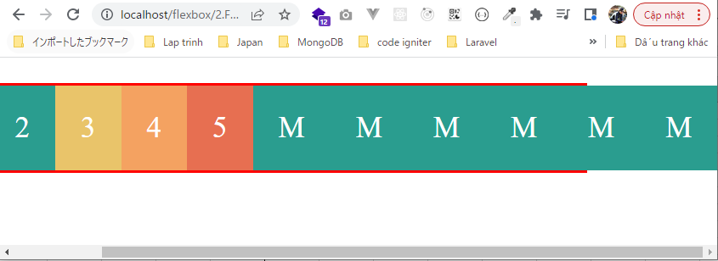
 | </head>

 | <body>
 | <div class="container">
 | <div class="box box-1">1</div>
 | <div class="box box-2">2</div>
 | <div class="box box-3">3</div>
 | <div class="box box-4">4</div>
 | <div class="box box-5">5</div>
 | <div class="box box-m">M</div>
 | <div class="box box-m">M</div>
 | <div class="box box-m">M</div>
 | <div class="box box-m">M</div>
 | <div class="box box-m">M</div>
 | <div class="box box-m">M</div>
 | </div>
 | </body>
 | </html>

 | flexbox\2.Flex-Container\3.Flex-wrap\index.html
 | <!DOCTYPE html>
 | <html lang="en">
 | <head>
 | <meta charset="UTF-8" />
 | <meta name="viewport" content="width=device-width, initial-scale=1.0" />
 | <title>Flexbox</title>
 | <link rel="stylesheet" href="css/style.css" />

 | <style>
 | .container {
 | display: flex;
 | flex-wrap: nowrap;
 | }
 | </style>
 | </head>

 | <body>
 | <div class="container">
 | <div class="box box-1">1</div>
 | <div class="box box-2">2</div>
 | <div class="box box-3">3</div>
 | <div class="box box-4">4</div>
 | <div class="box box-5">5</div>
 | <div class="box box-m">M</div>
 | <div class="box box-m">M</div>
 | <div class="box box-m">M</div>
 | <div class="box box-m">M</div>
 | <div class="box box-m">M</div>
 | <div class="box box-m">M</div>
 | </div>
 | </body>
 | </html>

②wrap
 | flexbox\2.Flex-Container\3.Flex-wrap\index.html
 | <!DOCTYPE html> |  |  |  |  |  |  | Lúc chưa co trình duyệt thì chiều dài flex contain vẫn đủ
 | <html lang="en">
 | <head>
 | <meta charset="UTF-8" />
 | <meta name="viewport" content="width=device-width, initial-scale=1.0" />
 | <title>Flexbox</title>
 | <link rel="stylesheet" href="css/style.css" />

 | <style>
 | .container {
 | display: flex;
 | flex-wrap: wrap; |  |  |  |  |  | → | Các flex item bên ngoài sẽ tự động xuống dòng khi chiều rộng của flex contain ko đủ
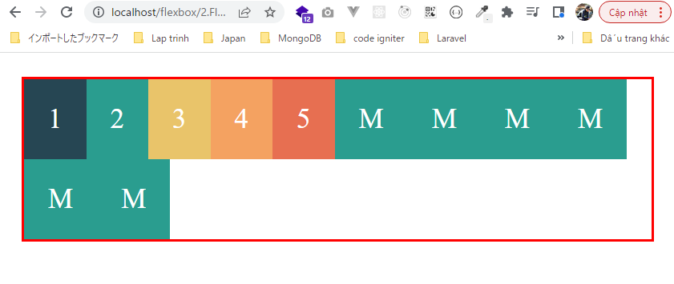
 | }
 | </style>
 | </head>

 | <body>
 | <div class="container">
 | <div class="box box-1">1</div>
 | <div class="box box-2">2</div>
 | <div class="box box-3">3</div>
 | <div class="box box-4">4</div>
 | <div class="box box-5">5</div>
 | <div class="box box-m">M</div>
 | <div class="box box-m">M</div>
 | <div class="box box-m">M</div>
 | <div class="box box-m">M</div>
 | <div class="box box-m">M</div>
 | <div class="box box-m">M</div>
 | </div>
 | </body>
 | </html>

③wrap-reverse
 | flexbox\2.Flex-Container\3.Flex-wrap\index.html
 | <!DOCTYPE html> |  |  |  |  |  |  | Lúc chưa co trình duyệt thì chiều dài flex contain vẫn đủ
 | <html lang="en">
 | <head>
 | <meta charset="UTF-8" />
 | <meta name="viewport" content="width=device-width, initial-scale=1.0" />
 | <title>Flexbox</title>
 | <link rel="stylesheet" href="css/style.css" />

 | <style>
 | .container {
 | display: flex;
 | flex-wrap: wrap-reverse; |  |  |  |  |  | → | Cũng tự động xuống dòng nhưng ngược từ dưới lên trên
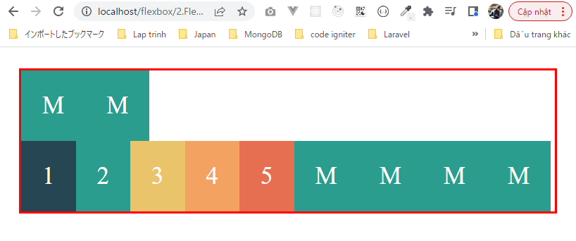
 | }
 | </style>
 | </head>

 | <body>
 | <div class="container">
 | <div class="box box-1">1</div>
 | <div class="box box-2">2</div>
 | <div class="box box-3">3</div>
 | <div class="box box-4">4</div>
 | <div class="box box-5">5</div>
 | <div class="box box-m">M</div>
 | <div class="box box-m">M</div>
 | <div class="box box-m">M</div>
 | <div class="box box-m">M</div>
 | <div class="box box-m">M</div>
 | <div class="box box-m">M</div>
 | </div>
 | </body>
 | </html>

Flex flow
 | Flex flow là cách viết tắt của flex direction và flex wrap

構成
 | 1.Intro-setup
 | 2.Flex-Container
 |  | 1.Display-flex
 |  | 2.Flex-direction
 |  | 3.Flex-wrap
 |  | 4.Flex-flow |  |  | → | new
 |  |  | css
 |  |  |  | style.css
 |  |  | index.html |  | → | code

flexbox\2.Flex-Container\4.Flex-flow\index.html
 | <!DOCTYPE html>
 | <html lang="en">
 | <head>
 | <meta charset="UTF-8" />
 | <meta name="viewport" content="width=device-width, initial-scale=1.0" />
 | <title>Flexbox</title>
 | <link rel="stylesheet" href="css/style.css" />

 | <style>
 | .container {
 | display: flex;
 | flex-flow: row nowrap; |  |  |  |  |  | → | Đây cũng là giá trị mặc định, tương đương với
 | } |  |  |  |  |  |  | flex-direction: row;
 | </style> |  |  |  |  |  |  | flex-wrap: nowrap;
 | </head> |  |  |  |  |  |  | Các flex item sẽ được bố trí từ trái qua phải và ko tự động xuống dòng

 | <body>
 | <div class="container">
 | <div class="box box-1">1</div>
 | <div class="box box-2">2</div>
 | <div class="box box-3">3</div>
 | <div class="box box-4">4</div>
 | <div class="box box-5">5</div>
 | <div class="box box-m">M</div>
 | <div class="box box-m">M</div>
 | <div class="box box-m">M</div>
 | <div class="box box-m">M</div>
 | <div class="box box-m">M</div>
 | <div class="box box-m">M</div>
 | </div>
 | </body>
 | </html>

flexbox\2.Flex-Container\4.Flex-flow\index.html
 | <!DOCTYPE html>
 | <html lang="en">
 | <head>
 | <meta charset="UTF-8" />
 | <meta name="viewport" content="width=device-width, initial-scale=1.0" />
 | <title>Flexbox</title>
 | <link rel="stylesheet" href="css/style.css" />

 | <style>
 | .container {
 | display: flex;
 | flex-flow: row wrap; |  |  |  |  |  | → | Các flex item sẽ được bố trí từ trái qua phải và có tự động xuống dòng
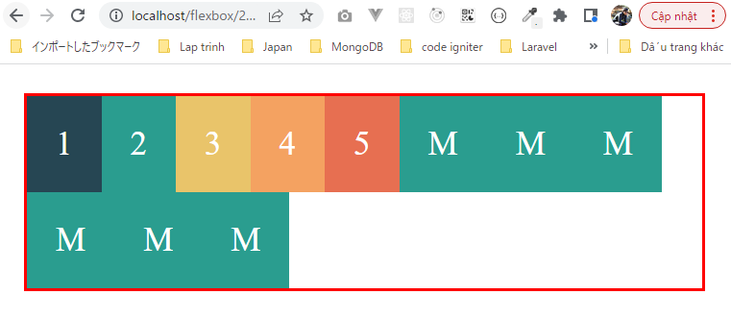
 | }
 | </style>
 | </head>

 | <body>
 | <div class="container">
 | <div class="box box-1">1</div>
 | <div class="box box-2">2</div>
 | <div class="box box-3">3</div>
 | <div class="box box-4">4</div>
 | <div class="box box-5">5</div>
 | <div class="box box-m">M</div>
 | <div class="box box-m">M</div>
 | <div class="box box-m">M</div>
 | <div class="box box-m">M</div>
 | <div class="box box-m">M</div>
 | <div class="box box-m">M</div>
 | </div>
 | </body>
 | </html>

Justify content
 | Justify content sẽ giúp căn chỉnh các flex item bên trong theo trục MAIN AXIS theo từng dòng
 | Có các giá trị là flex-start, flex-end, center, space-between, space-around, space-evenly và giá trị mặc định là flex-start

構成
 | 1.Intro-setup
 | 2.Flex-Container
 |  | 1.Display-flex
 |  | 2.Flex-direction
 |  | 3.Flex-wrap
 |  | 4.Flex-flow
 |  | 5.Justify-content |  |  | → | new
 |  |  | css
 |  |  |  | style.css
 |  |  | index.html |  | → | code

①flex-start
 | flexbox\2.Flex-Container\5.Justify-content\index.html
 | <!DOCTYPE html>
 | <html lang="en">
 | <head>
 | <meta charset="UTF-8" />
 | <meta name="viewport" content="width=device-width, initial-scale=1.0" />
 | <title>Flexbox</title>
 | <link rel="stylesheet" href="css/style.css" />

 | <style>
 | .container {
 | display: flex;
 | flex-wrap: wrap;
 | justify-content: flex-start; |  |  |  |  |  | → | Các phần tử flex item trên từng dòng sẽ nằm về phía đầu trái của flex contain
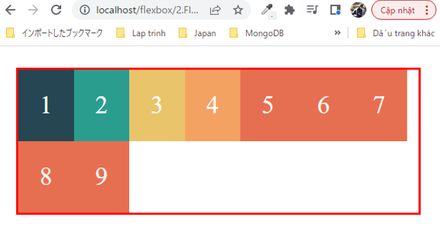
 | }
 | </style>
 | </head>

 | <body>
 | <div class="container">
 | <div class="box box-1">1</div>
 | <div class="box box-2">2</div>
 | <div class="box box-3">3</div>
 | <div class="box box-4">4</div>
 | <div class="box box-5">5</div>
 | <div class="box box-5">6</div>
 | <div class="box box-5">7</div>
 | <div class="box box-5">8</div>
 | <div class="box box-5">9</div>
 | </div>
 | </body>
 | </html>

②flex-end
 | flexbox\2.Flex-Container\5.Justify-content\index.html
 | <!DOCTYPE html>
 | <html lang="en">
 | <head>
 | <meta charset="UTF-8" />
 | <meta name="viewport" content="width=device-width, initial-scale=1.0" />
 | <title>Flexbox</title>
 | <link rel="stylesheet" href="css/style.css" />

 | <style>
 | .container {
 | display: flex;
 | flex-wrap: wrap;
 | justify-content: flex-end; |  |  |  |  |  | → | Các phần tử flex item trên từng dòng sẽ nằm về cuối của flex contain
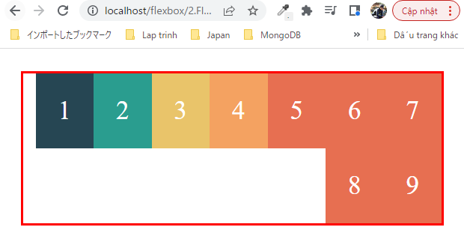
 | }
 | </style>
 | </head>

 | <body>
 | <div class="container">
 | <div class="box box-1">1</div>
 | <div class="box box-2">2</div>
 | <div class="box box-3">3</div>
 | <div class="box box-4">4</div>
 | <div class="box box-5">5</div>
 | <div class="box box-5">6</div>
 | <div class="box box-5">7</div>
 | <div class="box box-5">8</div>
 | <div class="box box-5">9</div>
 | </div>
 | </body>
 | </html>

③center
 | flexbox\2.Flex-Container\5.Justify-content\index.html
 | <!DOCTYPE html>
 | <html lang="en">
 | <head>
 | <meta charset="UTF-8" />
 | <meta name="viewport" content="width=device-width, initial-scale=1.0" />
 | <title>Flexbox</title>
 | <link rel="stylesheet" href="css/style.css" />

 | <style>
 | .container {
 | display: flex;
 | flex-wrap: wrap;
 | justify-content: center; |  |  |  |  |  | → | Tất cả các flex item trên từng dòng sẽ được căn vào giữa flex contain
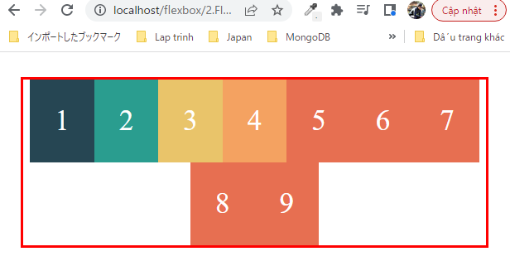
 | }
 | </style>
 | </head>

 | <body>
 | <div class="container">
 | <div class="box box-1">1</div>
 | <div class="box box-2">2</div>
 | <div class="box box-3">3</div>
 | <div class="box box-4">4</div>
 | <div class="box box-5">5</div>
 | <div class="box box-5">6</div>
 | <div class="box box-5">7</div>
 | <div class="box box-5">8</div>
 | <div class="box box-5">9</div>
 | </div>
 | </body>
 | </html>

④space-between
 | flexbox\2.Flex-Container\5.Justify-content\index.html
 | <!DOCTYPE html>
 | <html lang="en">
 | <head>
 | <meta charset="UTF-8" />
 | <meta name="viewport" content="width=device-width, initial-scale=1.0" />
 | <title>Flexbox</title>
 | <link rel="stylesheet" href="css/style.css" />

 | <style>
 | .container {
 | display: flex;
 | flex-wrap: wrap;
 | justify-content: space-between; |  |  |  |  |  | → | Trên từng dòng thì các phần tử flex item ở đầu và cuối sẽ nằm về 2 bên sát lề trái và phải của flex
 | } |  |  |  |  |  |  | container. Các phần tử ở trong sẽ tự động giãn cách ra sao cho các khoảng cách là đều nhau
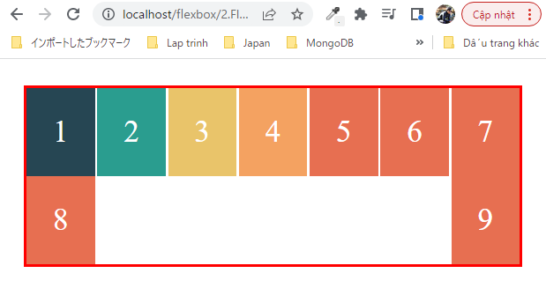
 | </style>
 | </head>

 | <body>
 | <div class="container">
 | <div class="box box-1">1</div>
 | <div class="box box-2">2</div>
 | <div class="box box-3">3</div>
 | <div class="box box-4">4</div>
 | <div class="box box-5">5</div>
 | <div class="box box-5">6</div>
 | <div class="box box-5">7</div>
 | <div class="box box-5">8</div>
 | <div class="box box-5">9</div>
 | </div>
 | </body>
 | </html>

⑤space-around
 | flexbox\2.Flex-Container\5.Justify-content\index.html
 | <!DOCTYPE html>
 | <html lang="en">
 | <head>
 | <meta charset="UTF-8" />
 | <meta name="viewport" content="width=device-width, initial-scale=1.0" />
 | <title>Flexbox</title>
 | <link rel="stylesheet" href="css/style.css" />

 | <style>
 | .container {
 | display: flex;
 | flex-wrap: wrap;
 | justify-content: space-around; |  |  |  |  |  | → | Trên mỗi dòng thì các flex item sẽ tự động giãn cách ra và khoảng cách ở 2 đầu trái phải sẽ bằng một
 | } |  |  |  |  |  |  | nửa khoảng cách ở bên trong
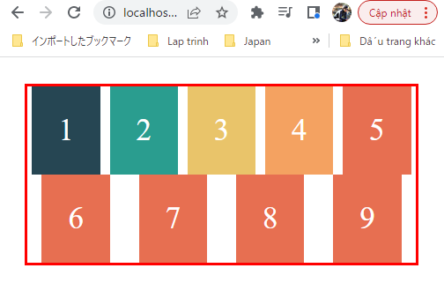
 | </style>
 | </head>

 | <body>
 | <div class="container">
 | <div class="box box-1">1</div>
 | <div class="box box-2">2</div>
 | <div class="box box-3">3</div>
 | <div class="box box-4">4</div>
 | <div class="box box-5">5</div>
 | <div class="box box-5">6</div>
 | <div class="box box-5">7</div>
 | <div class="box box-5">8</div>
 | <div class="box box-5">9</div>
 | </div>
 | </body>
 | </html>

⑥space-evenly
 | flexbox\2.Flex-Container\5.Justify-content\index.html
 | <!DOCTYPE html>
 | <html lang="en">
 | <head>
 | <meta charset="UTF-8" />
 | <meta name="viewport" content="width=device-width, initial-scale=1.0" />
 | <title>Flexbox</title>
 | <link rel="stylesheet" href="css/style.css" />

 | <style>
 | .container {
 | display: flex;
 | flex-wrap: wrap;
 | justify-content: space-evenly; |  |  |  |  |  | → | Trên mỗi dòng thì các flex item sẽ tự đọng giãn cách. Tất cả các khoảng cách đều bằng nhau hết
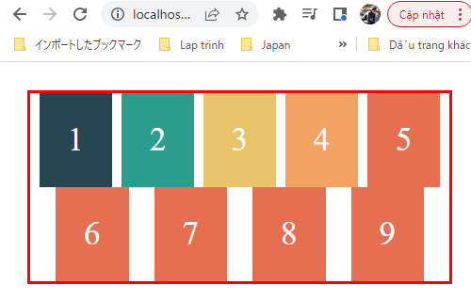
 | }
 | </style>
 | </head>

 | <body>
 | <div class="container">
 | <div class="box box-1">1</div>
 | <div class="box box-2">2</div>
 | <div class="box box-3">3</div>
 | <div class="box box-4">4</div>
 | <div class="box box-5">5</div>
 | <div class="box box-5">6</div>
 | <div class="box box-5">7</div>
 | <div class="box box-5">8</div>
 | <div class="box box-5">9</div>
 | </div>
 | </body>
 | </html>

Align items
 | align-items giúp căn chỉnh các phần tử theo trục CROSS AXIS
 | Có các giá trị là stretch, flex-start, flex-end và baseline. Giá trị mặc định là stretch

構成
 | 1.Intro-setup
 | 2.Flex-Container
 |  | 1.Display-flex
 |  | 2.Flex-direction
 |  | 3.Flex-wrap
 |  | 4.Flex-flow
 |  | 5.Justify-content
 |  | 6.Align-items |  |  | → | new
 |  |  | css
 |  |  |  | style.css
 |  |  | index.html |  | → | code

①stretch
 | flexbox\2.Flex-Container\6.Align-items\index.html
 | <!DOCTYPE html>
 | <html lang="en">
 | <head>
 | <meta charset="UTF-8" />
 | <meta name="viewport" content="width=device-width, initial-scale=1.0" />
 | <title>Flexbox</title>
 | <link rel="stylesheet" href="css/style.css" />

 | <style>
 | .container {
 | height: 400px; |  |  |  |  |  | → | Xét chiều cao của flex contain cố định là 400px.
 | display: flex;
 | flex-wrap: wrap;
 | align-items: stretch; |  |  |  |  |  | → | Các flex item bên trong sẽ tự động giãn ra bằng với chiều cao của flex contain
 | }
 |  |  |  |  |  |  |  | Lúc chiều rộng của trình duyệt rộng nên các flex item chưa cần xuống dòng. Lúc này chiều cao của mỗi
 | .box-4 { |  |  |  |  |  |  | flex item được giãn dài bằng với chiều cao của flex contain
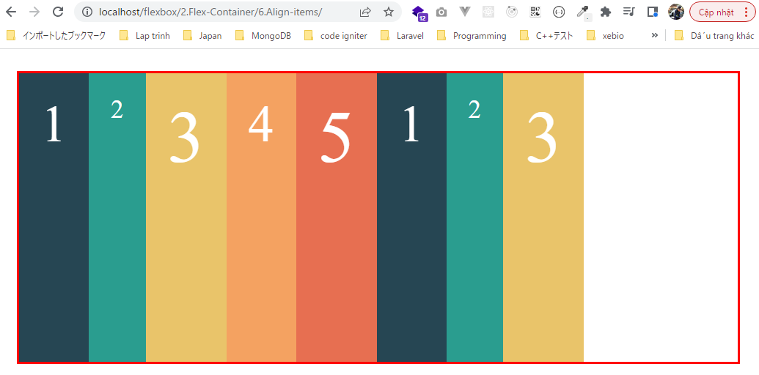
 | font-size: 70px;
 | }

 | .box-5 {
 | font-size: 100px;
 | }

 | .box-1 {
 | font-size: 70px;
 | }

 | .box-3 {
 | font-size: 100px;
 | }
 | </style>
 | </head>

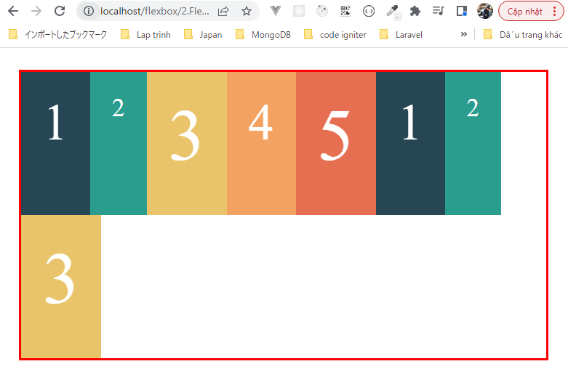
 | <body> |  |  |  |  |  |  | Thu nhỏ trình duyệt lại để các flex item bên trong xuống dòng. Lúc này chiều cao của mỗi flex item
 | <div class="container"> |  |  |  |  |  |  | được giãn dài bằng 1 nửa chiều cao của flex contain
 | <div class="box box-1">1</div>
 | <div class="box box-2">2</div>
 | <div class="box box-3">3</div>
 | <div class="box box-4">4</div>
 | <div class="box box-5">5</div>
 | <div class="box box-1">1</div>
 | <div class="box box-2">2</div>
 | <div class="box box-3">3</div>
 | </div>
 | </body>
 | </html>

②flex-start
 | flexbox\2.Flex-Container\6.Align-items\index.html
 | <!DOCTYPE html>
 | <html lang="en">
 | <head>
 | <meta charset="UTF-8" />
 | <meta name="viewport" content="width=device-width, initial-scale=1.0" />
 | <title>Flexbox</title>
 | <link rel="stylesheet" href="css/style.css" />

 | <style>
 | .container {
 | height: 400px;
 | display: flex;
 | flex-wrap: wrap;
 | align-items: flex-start; |  |  |  |  |  | → | Các flex item sẽ nằm từ phía trên(xuất phát từ phía trên của dòng theo trục CROSS AXIS. Chiều cao của các
 | } |  |  |  |  |  |  | flex item thì vẫn là chiều cao ban đầu của nó và ko được kéo dài giống như giá trị stretch

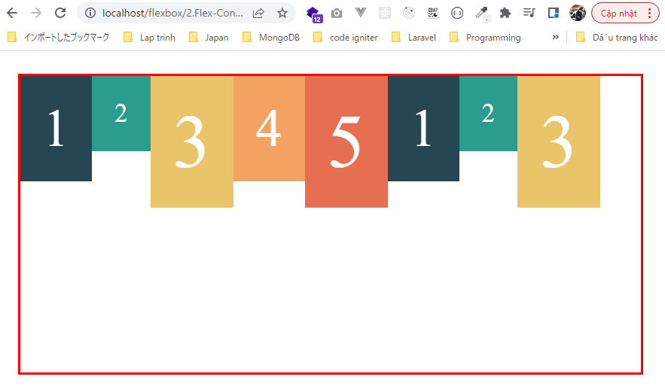
 | .box-4 { |  |  |  |  |  |  | Lúc chiều rộng của trình duyệt rộng nên các flex item chưa cần xuống dòng. Lúc này các flex item sẽ
 | font-size: 70px; |  |  |  |  |  |  | nằm ở phía trên cùng của flex contain
 | }

 | .box-5 {
 | font-size: 100px;
 | }

 | .box-1 {
 | font-size: 70px;
 | }

 | .box-3 {
 | font-size: 100px;
 | }
 | </style>
 | </head>

 | <body>
 | <div class="container">
 | <div class="box box-1">1</div>
 | <div class="box box-2">2</div>
 | <div class="box box-3">3</div>
 | <div class="box box-4">4</div> |  |  |  |  |  |  | Thu nhỏ trình duyệt lại để các flex item bên trong xuống dòng. Lúc này các flex item sẽ nằm ở phía trên
 | <div class="box box-5">5</div> |  |  |  |  |  |  | cùng của mỗi dòng, do có 2 dòng nên chiều cao của mỗi dòng là bằng 1 nửa chiều cao của flex contain
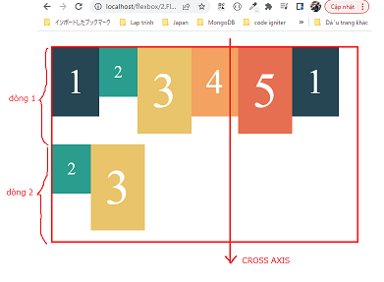
 | <div class="box box-1">1</div>
 | <div class="box box-2">2</div>
 | <div class="box box-3">3</div>
 | </div>
 | </body>
 | </html>

③flex-end
 | flexbox\2.Flex-Container\6.Align-items\index.html
 | <!DOCTYPE html>
 | <html lang="en">
 | <head>
 | <meta charset="UTF-8" />
 | <meta name="viewport" content="width=device-width, initial-scale=1.0" />
 | <title>Flexbox</title>
 | <link rel="stylesheet" href="css/style.css" />

 | <style>
 | .container {
 | height: 400px;
 | display: flex;
 | flex-wrap: wrap;
 | align-items: flex-end; |  |  |  |  |  | → | Các flex item sẽ nằm từ phía trên(xuất phát từ phía dưới của dòng theo trục CROSS AXIS. Chiều cao của các
 | } |  |  |  |  |  |  | flex item thì vẫn là chiều cao ban đầu của nó và ko được kéo dài giống như giá trị stretch

 | .box-4 {
 | font-size: 70px; |  |  |  |  |  |  | Lúc chiều rộng của trình duyệt rộng nên các flex item chưa cần xuống dòng. Lúc này các flex item sẽ
 | } |  |  |  |  |  |  | nằm ở phía dưới cùng của flex contain
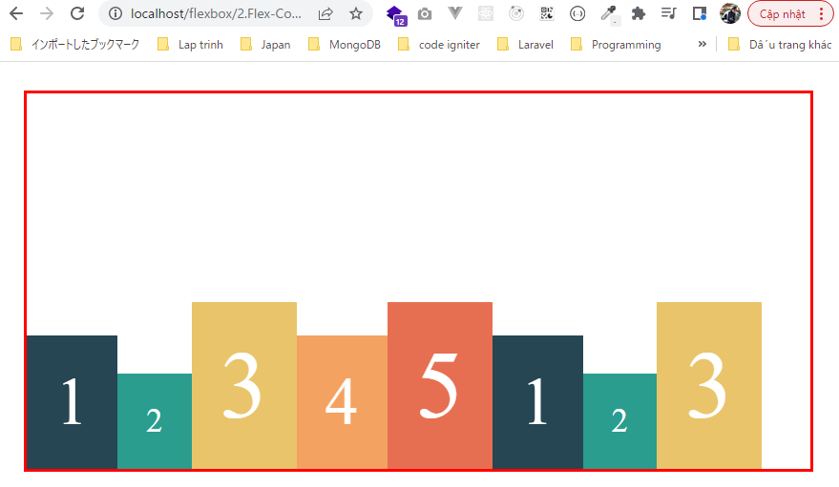
 | .box-5 {
 | font-size: 100px;
 | }

 | .box-1 {
 | font-size: 70px;
 | }

 | .box-3 {
 | font-size: 100px;
 | }
 | </style>
 | </head>

 | <body>
 | <div class="container">
 | <div class="box box-1">1</div>
 | <div class="box box-2">2</div>
 | <div class="box box-3">3</div>
 | <div class="box box-4">4</div>
 | <div class="box box-5">5</div> |  |  |  |  |  |  | Thu nhỏ trình duyệt lại để các flex item bên trong xuống dòng. Lúc này các flex item sẽ nằm ở phía dưới
 | <div class="box box-1">1</div> |  |  |  |  |  |  | cùng của mỗi dòng, do có 2 dòng nên chiều cao của mỗi dòng là bằng 1 nửa chiều cao của flex contain
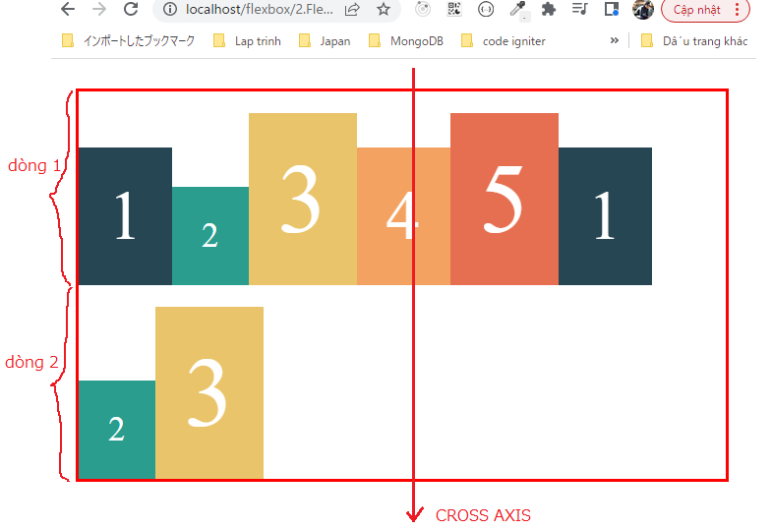
 | <div class="box box-2">2</div>
 | <div class="box box-3">3</div>
 | </div>
 | </body>
 | </html>

④baseline
 | <!DOCTYPE html>
 | <html lang="en">
 | <head>
 | <meta charset="UTF-8" />
 | <meta name="viewport" content="width=device-width, initial-scale=1.0" />
 | <title>Flexbox</title>
 | <link rel="stylesheet" href="css/style.css" />

 | <style>
 | .container {
 | height: 400px;
 | display: flex;
 | flex-wrap: wrap;
 | align-items: baseline; |  |  |  |  |  | → | Các flex item sẽ nằm căn theo chân của chữ bên trong các flex item
 | }

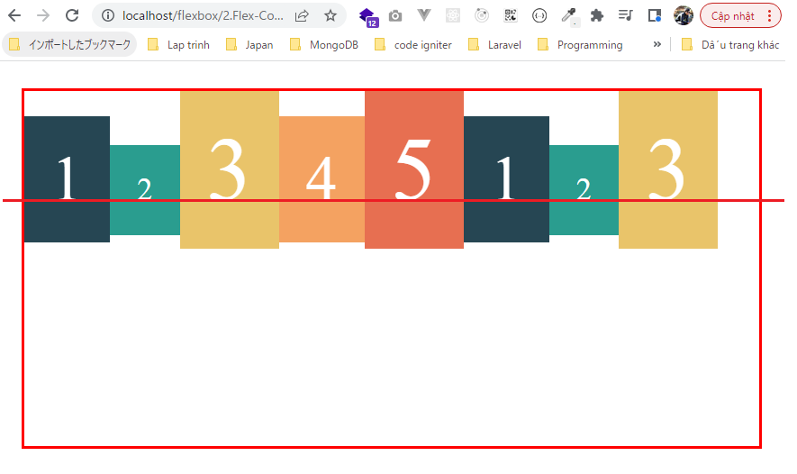
 | .box-4 { |  |  |  |  |  |  | Lúc chiều rộng của trình duyệt rộng nên các flex item chưa cần xuống dòng. Lúc này các flex item sẽ
 | font-size: 70px; |  |  |  |  |  |  | được căn theo chân của chữ bên trong các flex item
 | }

 | .box-5 {
 | font-size: 100px;
 | }

 | .box-1 {
 | font-size: 70px;
 | }

 | .box-3 {
 | font-size: 100px;
 | }
 | </style>
 | </head>

 | <body>
 | <div class="container">
 | <div class="box box-1">1</div>
 | <div class="box box-2">2</div>
 | <div class="box box-3">3</div>
 | <div class="box box-4">4</div>
 | <div class="box box-5">5</div> |  |  |  |  |  |  | Thu nhỏ trình duyệt lại để các flex item bên trong xuống dòng. Lúc này các flex item sẽ được căn thep
 | <div class="box box-1">1</div> |  |  |  |  |  |  | chân chữ của mỗi dòng
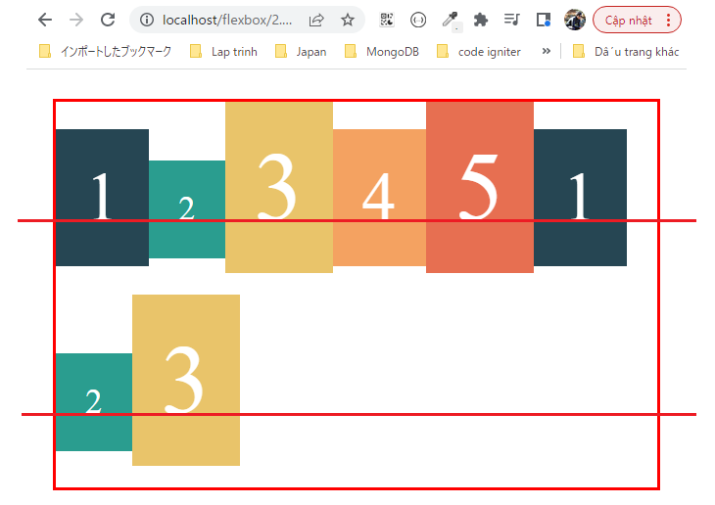
 | <div class="box box-2">2</div>
 | <div class="box box-3">3</div>
 | </div>
 | </body>
 | </html>

Align content
 | Align content có cách hoạt động tương tự như Justify content nhưng Justify content căn chỉnh các flex item theo trục MAIN AXIS còn Align content sẽ căn chỉnh
 | các flex item theo trục CROSS AXIS

構成
 | 1.Intro-setup
 | 2.Flex-Container
 |  | 1.Display-flex
 |  | 2.Flex-direction
 |  | 3.Flex-wrap
 |  | 4.Flex-flow
 |  | 5.Justify-content
 |  | 6.Align-items
 |  | 7.Align-content |  |  | → | new
 |  |  | css
 |  |  |  | style.css
 |  |  | index.html |  | → | code

①flex-start
 | flexbox\2.Flex-Container\7.Align-content\index.html
 | <!DOCTYPE html>
 | <html lang="en">
 | <head>
 | <meta charset="UTF-8" />
 | <meta name="viewport" content="width=device-width, initial-scale=1.0" />
 | <title>Flexbox</title>
 | <link rel="stylesheet" href="css/style.css" />

 | <style>
 | .container {
 | height: 400px;
 | display: flex;
 | flex-wrap: wrap;
 | align-content: flex-start; |  |  |  |  |  | → | align-items: flex-start thì các flex item sẽ nằm ở phía trên cùng của mỗi dòng
 | } |  |  |  |  |  |  | align-content: flex-start thì sẽ đẩy các flex item lên phía trên(Hay nói cách khác là đẩy dòng dưới lên
 | </style> |  |  |  |  |  |  | ngay dưới dòng trên, hiển thị giống như Justify content). Các flex item sẽ nằm từ trên xuống theo trục CROSS AXIS
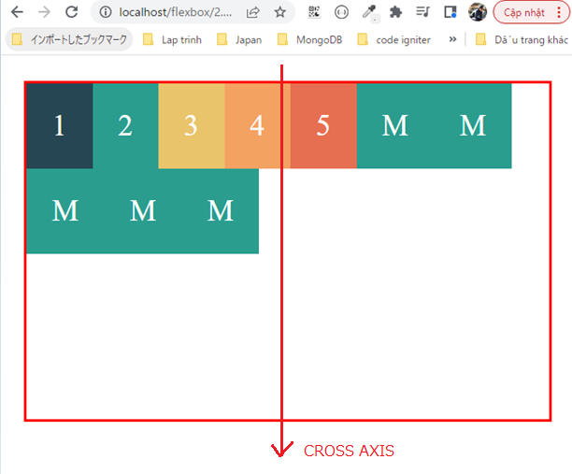
 | </head>

 | <body>
 | <div class="container">
 | <div class="box box-1">1</div>
 | <div class="box box-2">2</div>
 | <div class="box box-3">3</div>
 | <div class="box box-4">4</div>
 | <div class="box box-5">5</div>
 | <div class="box more">M</div>
 | <div class="box more">M</div>
 | <div class="box more">M</div>
 | <div class="box more">M</div>
 | <div class="box more">M</div>
 | </div>
 | </body>
 | </html>

②flex-end
 | flexbox\2.Flex-Container\7.Align-content\index.html
 | <!DOCTYPE html>
 | <html lang="en">
 | <head>
 | <meta charset="UTF-8" />
 | <meta name="viewport" content="width=device-width, initial-scale=1.0" />
 | <title>Flexbox</title>
 | <link rel="stylesheet" href="css/style.css" />

 | <style>
 | .container {
 | height: 400px;
 | display: flex;
 | flex-wrap: wrap;
 | align-content: flex-end; |  |  |  |  |  | → | Các phần tử flex item sẽ nằm dồn về phía cuối giống như Justify content nhưng các phần tử flex item sẽ
 | } |  |  |  |  |  |  | nằm theo trục CROSS AXIS
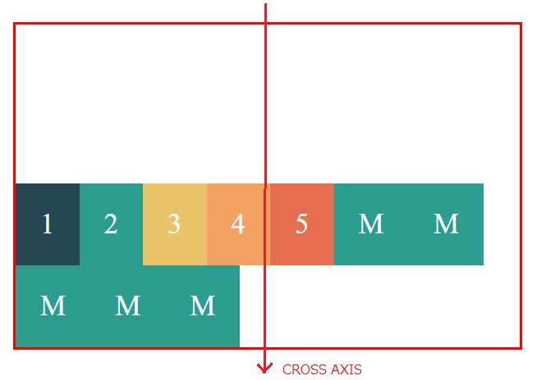
 | </style>
 | </head>

 | <body>
 | <div class="container">
 | <div class="box box-1">1</div>
 | <div class="box box-2">2</div>
 | <div class="box box-3">3</div>
 | <div class="box box-4">4</div>
 | <div class="box box-5">5</div>
 | <div class="box more">M</div>
 | <div class="box more">M</div>
 | <div class="box more">M</div>
 | <div class="box more">M</div>
 | <div class="box more">M</div>
 | </div>
 | </body>
 | </html>

③space-between
 | flexbox\2.Flex-Container\7.Align-content\index.html
 | <!DOCTYPE html>
 | <html lang="en">
 | <head>
 | <meta charset="UTF-8" />
 | <meta name="viewport" content="width=device-width, initial-scale=1.0" />
 | <title>Flexbox</title>
 | <link rel="stylesheet" href="css/style.css" />

 | <style>
 | .container {
 | height: 400px;
 | display: flex;
 | flex-wrap: wrap;
 | align-content: center; |  |  |  |  |  | → | Tất cả các flex item sẽ được căn vào giữa flex contain theo trục CROSS AXIS
 | } |  |  |  |  |  |  | Đối với Justify content thì các phần tử flex item sẽ nằm giữa theo trục MAIN AXIS
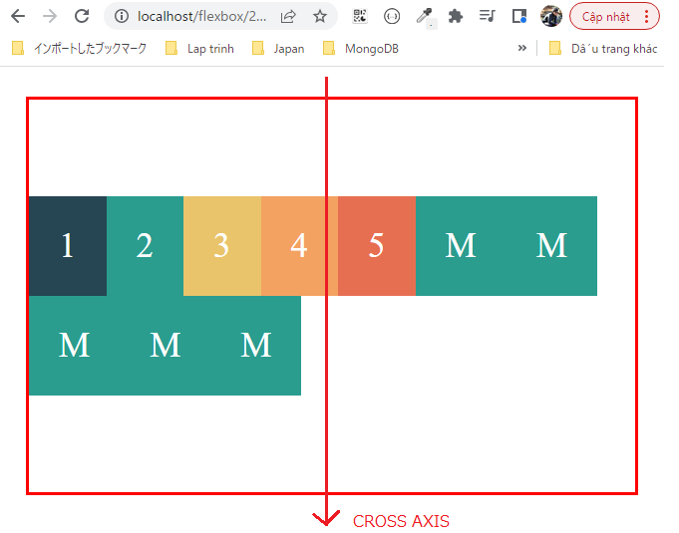
 | </style>
 | </head>

 | <body>
 | <div class="container">
 | <div class="box box-1">1</div>
 | <div class="box box-2">2</div>
 | <div class="box box-3">3</div>
 | <div class="box box-4">4</div>
 | <div class="box box-5">5</div>
 | <div class="box more">M</div>
 | <div class="box more">M</div>
 | <div class="box more">M</div>
 | <div class="box more">M</div>
 | <div class="box more">M</div>
 | </div>
 | </body>
 | </html>

④space-between
 | flexbox\2.Flex-Container\7.Align-content\index.html
 | <!DOCTYPE html>
 | <html lang="en">
 | <head>
 | <meta charset="UTF-8" />
 | <meta name="viewport" content="width=device-width, initial-scale=1.0" />
 | <title>Flexbox</title>
 | <link rel="stylesheet" href="css/style.css" />

 | <style>
 | .container {
 | height: 400px;
 | display: flex;
 | flex-wrap: wrap;
 | align-content: space-between; |  |  |  |  |  | → | Các phần tử flex item sẽ giãn cách đều theo trục CROSS AXIS
 | } |  |  |  |  |  |  | Còn đối với Justify content thì các phần tử sẽ giãn cách theo trục MAIN AXIS
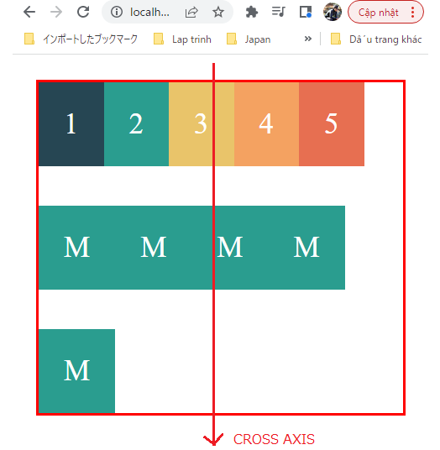
 | </style>
 | </head>

 | <body>
 | <div class="container">
 | <div class="box box-1">1</div>
 | <div class="box box-2">2</div>
 | <div class="box box-3">3</div>
 | <div class="box box-4">4</div>
 | <div class="box box-5">5</div>
 | <div class="box more">M</div>
 | <div class="box more">M</div>
 | <div class="box more">M</div>
 | <div class="box more">M</div>
 | <div class="box more">M</div>
 | </div>
 | </body>
 | </html>

⑤space-around
 | flexbox\2.Flex-Container\7.Align-content\index.html
 | <!DOCTYPE html>
 | <html lang="en">
 | <head>
 | <meta charset="UTF-8" />
 | <meta name="viewport" content="width=device-width, initial-scale=1.0" />
 | <title>Flexbox</title>
 | <link rel="stylesheet" href="css/style.css" />

 | <style>
 | .container {
 | height: 400px;
 | display: flex;
 | flex-wrap: wrap;
 | align-content: space-around; |  |  |  |  |  | → | Khoảng cách ở trên và dưới sẽ bằng 1 nửa khoảng cách ở giữa
 | } |  |  |  |  |  |  | Đối với Justify content thì khoảng cách ở 2 bên trái phải sẽ bằng 1 nửa khoảng cách bên trong
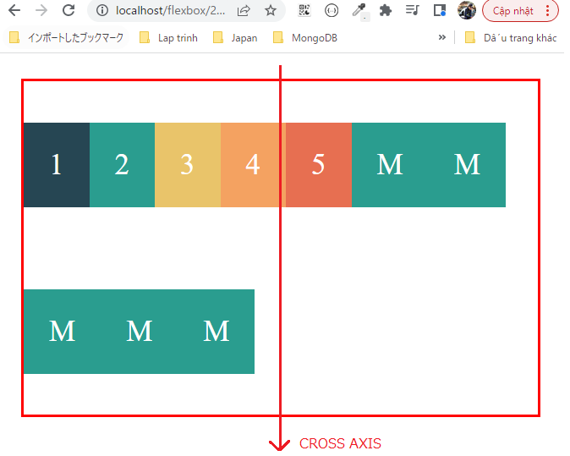
 | </style>
 | </head>

 | <body>
 | <div class="container">
 | <div class="box box-1">1</div>
 | <div class="box box-2">2</div>
 | <div class="box box-3">3</div>
 | <div class="box box-4">4</div>
 | <div class="box box-5">5</div>
 | <div class="box more">M</div>
 | <div class="box more">M</div>
 | <div class="box more">M</div>
 | <div class="box more">M</div>
 | <div class="box more">M</div>
 | </div>
 | </body>
 | </html>

⑥space-evenly
 | flexbox\2.Flex-Container\7.Align-content\index.html
 | <!DOCTYPE html>
 | <html lang="en">
 | <head>
 | <meta charset="UTF-8" />
 | <meta name="viewport" content="width=device-width, initial-scale=1.0" />
 | <title>Flexbox</title>
 | <link rel="stylesheet" href="css/style.css" />

 | <style>
 | .container {
 | height: 400px;
 | display: flex;
 | flex-wrap: wrap;
 | align-content: space-evenly; |  |  |  |  |  | → | Các khoảng cách theo trục CROSS AXIS cách đều nhau
 | } |  |  |  |  |  |  | Đối với Justify content thì các khoảng cách theo trục MAIN AXIS sẽ cách đều nhau
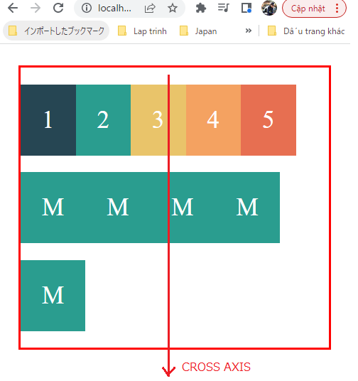
 | </style>
 | </head>

 | <body>
 | <div class="container">
 | <div class="box box-1">1</div>
 | <div class="box box-2">2</div>
 | <div class="box box-3">3</div>
 | <div class="box box-4">4</div>
 | <div class="box box-5">5</div>
 | <div class="box more">M</div>
 | <div class="box more">M</div>
 | <div class="box more">M</div>
 | <div class="box more">M</div>
 | <div class="box more">M</div>
 | </div>
 | </body>
 | </html>

